二手住宅挂牌均价_上海
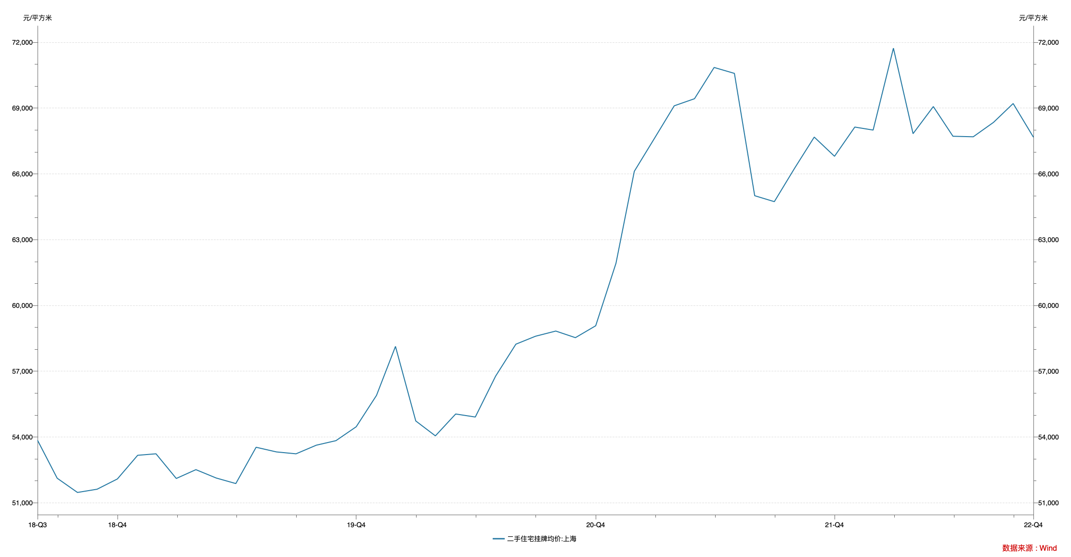

指标名称 | 二手住宅挂牌均价:上海
2018-08-31 | 53848.00
2018-09-30 | 52120.00
2018-10-31 | 51471.00
2018-11-30 | 51619.00
2018-12-31 | 52087.00
2019-01-31 | 53166.00
2019-02-28 | 53234.00
2019-03-31 | 52109.00
2019-04-30 | 52511.00
2019-05-31 | 52130.00
2019-06-30 | 51877.00
2019-07-31 | 53532.00
2019-08-31 | 53320.00
2019-09-30 | 53233.00
2019-10-31 | 53626.00
2019-11-30 | 53833.00
2019-12-31 | 54467.00
2020-01-31 | 55897.00
2020-02-29 | 58131.00
2020-03-31 | 54732.00
2020-04-30 | 54052.00
2020-05-31 | 55049.00
2020-06-30 | 54911.00
2020-07-31 | 56773.00
2020-08-31 | 58232.00
2020-09-30 | 58595.00
2020-10-31 | 58831.00
2020-11-30 | 58530.00
2020-12-31 | 59072.00
2021-01-31 | 61923.00
2021-02-28 | 66115.00
2021-03-31 | 67628.00
2021-04-30 | 69102.00
2021-05-31 | 69426.00
2021-06-30 | 70851.00
2021-07-31 | 70581.00
2021-08-31 | 65003.00
2021-09-30 | 64732.00
2021-10-31 | 66256.00
2021-11-30 | 67676.00
2021-12-31 | 66801.00
2022-01-31 | 68133.00
2022-02-28 | 67996.00
2022-03-31 | 71730.00
2022-04-30 | 67832.00
2022-05-31 | 69068.00
2022-06-30 | 67714.00
2022-07-31 | 67690.00
2022-08-31 | 68348.00
2022-09-30 | 69206.00
2022-10-31 | 67671.00

数据来源：Wind

